冷冻侧末端支路回水压力PIT_6_CHWR_1等设备趋势曲线2
冷冻侧末端支路回水压力PIT_6_CHWR_1等设备趋势曲线2024-10-15至2024-10-30

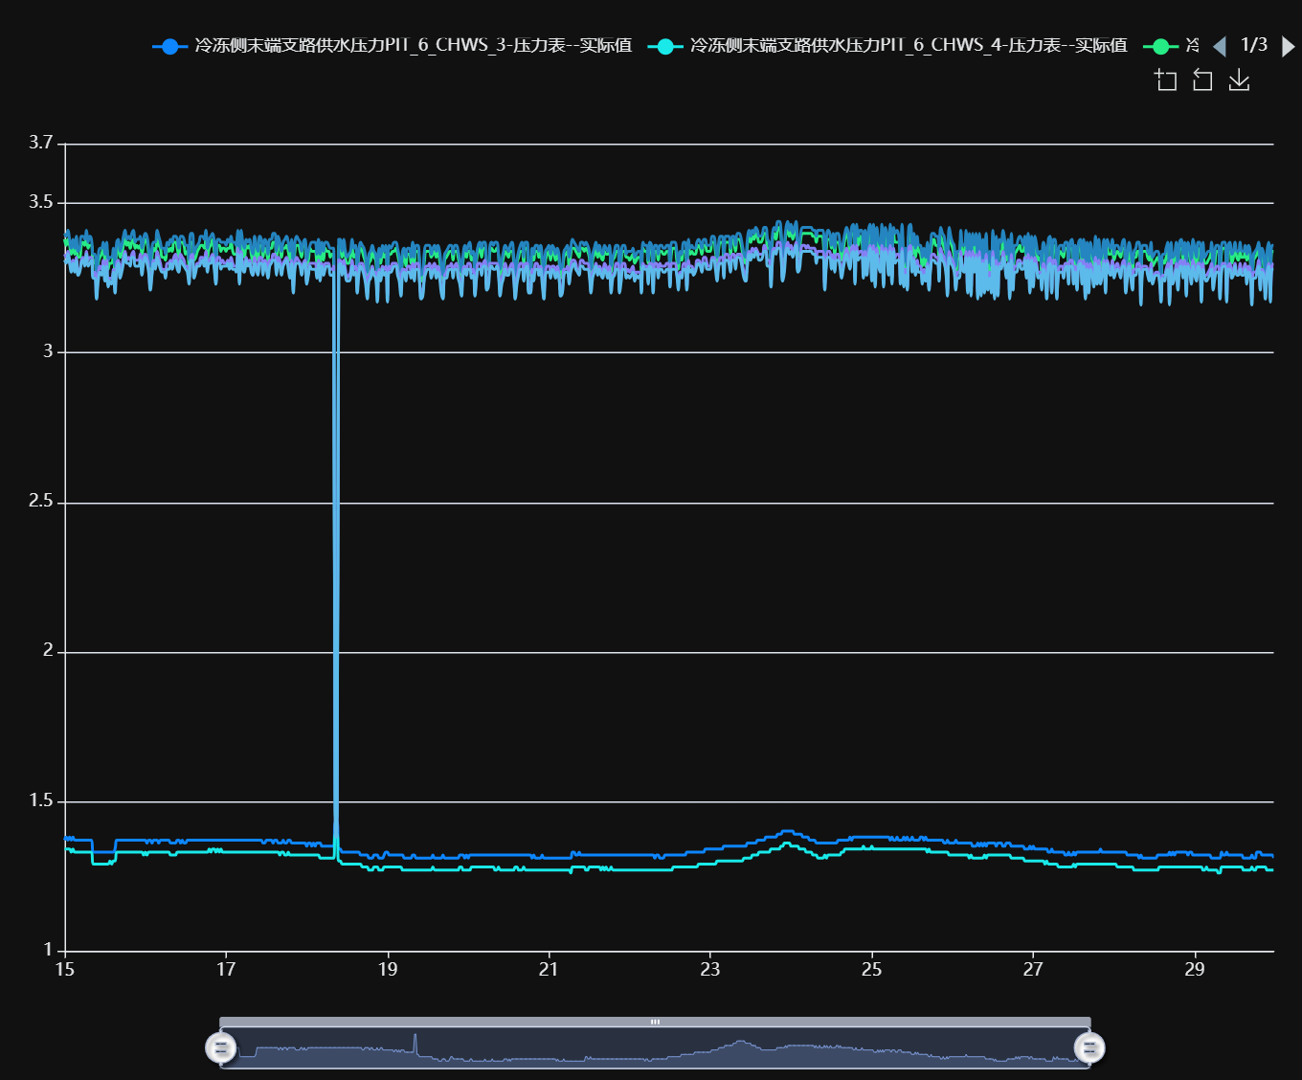

记录时间 | 冷冻侧末端支路供水压力PIT_6_CHWS_3-压力表--实际值 | 冷冻侧末端支路供水压力PIT_6_CHWS_4-压力表--实际值 | 冷冻侧末端支路回水压力PIT_6_CHWR_1-压力表--实际值 | 冷冻侧末端支路回水压力PIT_6_CHWR_2-压力表--实际值 | 冷冻侧末端支路回水压力PIT_6_CHWR_3-压力表--实际值 | 冷冻侧末端支路回水压力PIT_6_CHWR_4-压力表--实际值
2024-10-15 00:00:00 | 1.37 | 1.34 | 3.38 | 3.40 | 3.33 | 3.31
2024-10-15 00:30:00 | 1.38 | 1.34 | 3.36 | 3.39 | 3.32 | 3.30
2024-10-15 01:00:00 | 1.37 | 1.34 | 3.38 | 3.41 | 3.34 | 3.33
2024-10-15 01:30:00 | 1.38 | 1.34 | 3.36 | 3.38 | 3.31 | 3.30
2024-10-15 02:00:00 | 1.37 | 1.33 | 3.33 | 3.35 | 3.29 | 3.27
2024-10-15 02:30:00 | 1.38 | 1.34 | 3.35 | 3.38 | 3.31 | 3.30
2024-10-15 03:00:00 | 1.37 | 1.33 | 3.33 | 3.35 | 3.29 | 3.27
2024-10-15 03:30:00 | 1.37 | 1.33 | 3.36 | 3.39 | 3.32 | 3.31
2024-10-15 04:00:00 | 1.37 | 1.33 | 3.32 | 3.34 | 3.28 | 3.26
2024-10-15 04:30:00 | 1.37 | 1.33 | 3.32 | 3.35 | 3.28 | 3.27
2024-10-15 05:00:00 | 1.37 | 1.33 | 3.36 | 3.39 | 3.31 | 3.30
2024-10-15 05:30:00 | 1.37 | 1.33 | 3.37 | 3.39 | 3.32 | 3.31
2024-10-15 06:00:00 | 1.37 | 1.33 | 3.36 | 3.38 | 3.31 | 3.29
2024-10-15 06:30:00 | 1.37 | 1.33 | 3.39 | 3.41 | 3.34 | 3.33
2024-10-15 07:00:00 | 1.37 | 1.33 | 3.35 | 3.37 | 3.31 | 3.29
2024-10-15 07:30:00 | 1.37 | 1.33 | 3.36 | 3.39 | 3.32 | 3.30
2024-10-15 08:00:00 | 1.37 | 1.33 | 3.36 | 3.38 | 3.32 | 3.31
2024-10-15 08:30:00 | 1.33 | 1.29 | 3.30 | 3.33 | 3.26 | 3.25
2024-10-15 09:00:00 | 1.33 | 1.29 | 3.31 | 3.33 | 3.27 | 3.25
2024-10-15 09:30:00 | 1.33 | 1.29 | 3.24 | 3.26 | 3.19 | 3.18
2024-10-15 10:00:00 | 1.33 | 1.29 | 3.30 | 3.32 | 3.26 | 3.24
2024-10-15 10:30:00 | 1.33 | 1.29 | 3.32 | 3.35 | 3.29 | 3.27
2024-10-15 11:00:00 | 1.33 | 1.29 | 3.33 | 3.35 | 3.28 | 3.26
2024-10-15 11:30:00 | 1.33 | 1.29 | 3.35 | 3.37 | 3.31 | 3.29
2024-10-15 12:00:00 | 1.33 | 1.29 | 3.31 | 3.33 | 3.26 | 3.24
2024-10-15 12:30:00 | 1.33 | 1.29 | 3.35 | 3.37 | 3.31 | 3.29
2024-10-15 13:00:00 | 1.33 | 1.29 | 3.28 | 3.31 | 3.24 | 3.22
2024-10-15 13:30:00 | 1.33 | 1.30 | 3.30 | 3.32 | 3.25 | 3.24
2024-10-15 14:00:00 | 1.33 | 1.29 | 3.30 | 3.32 | 3.25 | 3.23
2024-10-15 14:30:00 | 1.33 | 1.30 | 3.33 | 3.35 | 3.28 | 3.27
2024-10-15 15:00:00 | 1.34 | 1.30 | 3.26 | 3.29 | 3.22 | 3.20
2024-10-15 15:30:00 | 1.37 | 1.33 | 3.34 | 3.37 | 3.30 | 3.28
2024-10-15 16:00:00 | 1.37 | 1.33 | 3.36 | 3.38 | 3.31 | 3.30
2024-10-15 16:30:00 | 1.37 | 1.33 | 3.32 | 3.34 | 3.27 | 3.25
2024-10-15 17:00:00 | 1.37 | 1.33 | 3.33 | 3.36 | 3.29 | 3.27
2024-10-15 17:30:00 | 1.37 | 1.33 | 3.36 | 3.39 | 3.32 | 3.30
2024-10-15 18:00:00 | 1.37 | 1.33 | 3.39 | 3.41 | 3.34 | 3.33
2024-10-15 18:30:00 | 1.37 | 1.33 | 3.36 | 3.38 | 3.31 | 3.30
2024-10-15 19:00:00 | 1.37 | 1.33 | 3.37 | 3.39 | 3.32 | 3.30
2024-10-15 19:30:00 | 1.37 | 1.33 | 3.35 | 3.38 | 3.31 | 3.29
2024-10-15 20:00:00 | 1.37 | 1.33 | 3.37 | 3.40 | 3.33 | 3.32
2024-10-15 20:30:00 | 1.37 | 1.33 | 3.38 | 3.41 | 3.34 | 3.32
2024-10-15 21:00:00 | 1.37 | 1.33 | 3.35 | 3.37 | 3.31 | 3.29
2024-10-15 21:30:00 | 1.37 | 1.33 | 3.36 | 3.38 | 3.31 | 3.29
2024-10-15 22:00:00 | 1.37 | 1.33 | 3.35 | 3.38 | 3.31 | 3.29
2024-10-15 22:30:00 | 1.37 | 1.33 | 3.36 | 3.39 | 3.33 | 3.31
2024-10-15 23:00:00 | 1.37 | 1.33 | 3.33 | 3.35 | 3.28 | 3.26
2024-10-15 23:30:00 | 1.37 | 1.32 | 3.36 | 3.38 | 3.32 | 3.30
2024-10-16 00:00:00 | 1.37 | 1.33 | 3.38 | 3.40 | 3.33 | 3.32
2024-10-16 00:30:00 | 1.36 | 1.32 | 3.37 | 3.39 | 3.32 | 3.30
2024-10-16 01:00:00 | 1.37 | 1.33 | 3.33 | 3.35 | 3.28 | 3.27
2024-10-16 01:30:00 | 1.37 | 1.33 | 3.26 | 3.29 | 3.22 | 3.21
2024-10-16 02:00:00 | 1.36 | 1.33 | 3.32 | 3.35 | 3.27 | 3.26
2024-10-16 02:30:00 | 1.37 | 1.33 | 3.35 | 3.37 | 3.31 | 3.30
2024-10-16 03:00:00 | 1.37 | 1.33 | 3.34 | 3.37 | 3.30 | 3.28
2024-10-16 03:30:00 | 1.37 | 1.33 | 3.38 | 3.41 | 3.34 | 3.32
2024-10-16 04:00:00 | 1.36 | 1.33 | 3.36 | 3.39 | 3.32 | 3.30
2024-10-16 04:30:00 | 1.37 | 1.33 | 3.35 | 3.37 | 3.30 | 3.28
2024-10-16 05:00:00 | 1.37 | 1.33 | 3.32 | 3.35 | 3.28 | 3.27
2024-10-16 05:30:00 | 1.37 | 1.33 | 3.32 | 3.35 | 3.28 | 3.27
2024-10-16 06:00:00 | 1.37 | 1.33 | 3.31 | 3.33 | 3.27 | 3.25
2024-10-16 06:30:00 | 1.37 | 1.33 | 3.35 | 3.37 | 3.30 | 3.28
2024-10-16 07:00:00 | 1.37 | 1.33 | 3.34 | 3.36 | 3.30 | 3.28
2024-10-16 07:30:00 | 1.36 | 1.32 | 3.35 | 3.38 | 3.31 | 3.30
2024-10-16 08:00:00 | 1.36 | 1.32 | 3.34 | 3.37 | 3.30 | 3.28
2024-10-16 08:30:00 | 1.36 | 1.32 | 3.37 | 3.39 | 3.32 | 3.30
2024-10-16 09:00:00 | 1.36 | 1.32 | 3.37 | 3.39 | 3.33 | 3.31
2024-10-16 09:30:00 | 1.37 | 1.33 | 3.35 | 3.38 | 3.30 | 3.28
2024-10-16 10:00:00 | 1.37 | 1.33 | 3.32 | 3.35 | 3.28 | 3.27
2024-10-16 10:30:00 | 1.36 | 1.33 | 3.37 | 3.39 | 3.33 | 3.31
2024-10-16 11:00:00 | 1.37 | 1.33 | 3.37 | 3.39 | 3.32 | 3.30
2024-10-16 11:30:00 | 1.36 | 1.33 | 3.36 | 3.38 | 3.31 | 3.29
2024-10-16 12:00:00 | 1.36 | 1.33 | 3.33 | 3.36 | 3.29 | 3.28
2024-10-16 12:30:00 | 1.37 | 1.33 | 3.34 | 3.36 | 3.29 | 3.27
2024-10-16 13:00:00 | 1.37 | 1.33 | 3.29 | 3.31 | 3.25 | 3.23
2024-10-16 13:30:00 | 1.37 | 1.33 | 3.37 | 3.40 | 3.32 | 3.31
2024-10-16 14:00:00 | 1.37 | 1.33 | 3.37 | 3.40 | 3.33 | 3.31
2024-10-16 14:30:00 | 1.37 | 1.33 | 3.31 | 3.33 | 3.27 | 3.25
2024-10-16 15:00:00 | 1.37 | 1.33 | 3.32 | 3.35 | 3.28 | 3.27
2024-10-16 15:30:00 | 1.37 | 1.33 | 3.34 | 3.36 | 3.30 | 3.29
2024-10-16 16:00:00 | 1.37 | 1.33 | 3.35 | 3.37 | 3.30 | 3.29
2024-10-16 16:30:00 | 1.37 | 1.33 | 3.36 | 3.39 | 3.32 | 3.30
2024-10-16 17:00:00 | 1.37 | 1.33 | 3.36 | 3.39 | 3.32 | 3.31
2024-10-16 17:30:00 | 1.37 | 1.33 | 3.35 | 3.38 | 3.31 | 3.29
2024-10-16 18:00:00 | 1.37 | 1.33 | 3.38 | 3.41 | 3.34 | 3.32
2024-10-16 18:30:00 | 1.37 | 1.33 | 3.32 | 3.35 | 3.28 | 3.27
2024-10-16 19:00:00 | 1.37 | 1.34 | 3.35 | 3.38 | 3.31 | 3.30
2024-10-16 19:30:00 | 1.37 | 1.33 | 3.36 | 3.39 | 3.32 | 3.30
2024-10-16 20:00:00 | 1.37 | 1.34 | 3.38 | 3.40 | 3.33 | 3.32
2024-10-16 20:30:00 | 1.37 | 1.34 | 3.34 | 3.37 | 3.30 | 3.28
2024-10-16 21:00:00 | 1.37 | 1.33 | 3.28 | 3.31 | 3.24 | 3.23
2024-10-16 21:30:00 | 1.37 | 1.34 | 3.36 | 3.38 | 3.32 | 3.30
2024-10-16 22:00:00 | 1.37 | 1.33 | 3.36 | 3.38 | 3.32 | 3.30
2024-10-16 22:30:00 | 1.37 | 1.34 | 3.34 | 3.37 | 3.30 | 3.28
2024-10-16 23:00:00 | 1.37 | 1.33 | 3.35 | 3.37 | 3.31 | 3.29
2024-10-16 23:30:00 | 1.37 | 1.33 | 3.35 | 3.37 | 3.30 | 3.29
2024-10-17 00:00:00 | 1.37 | 1.33 | 3.34 | 3.36 | 3.30 | 3.29
2024-10-17 00:30:00 | 1.37 | 1.33 | 3.35 | 3.38 | 3.31 | 3.30
2024-10-17 01:00:00 | 1.37 | 1.33 | 3.35 | 3.37 | 3.30 | 3.28
2024-10-17 01:30:00 | 1.37 | 1.33 | 3.37 | 3.39 | 3.32 | 3.30
2024-10-17 02:00:00 | 1.37 | 1.33 | 3.34 | 3.37 | 3.30 | 3.28
2024-10-17 02:30:00 | 1.37 | 1.33 | 3.33 | 3.37 | 3.29 | 3.28
2024-10-17 03:00:00 | 1.37 | 1.33 | 3.33 | 3.36 | 3.29 | 3.27
2024-10-17 03:30:00 | 1.37 | 1.33 | 3.39 | 3.41 | 3.35 | 3.33
2024-10-17 04:00:00 | 1.37 | 1.33 | 3.29 | 3.32 | 3.25 | 3.23
2024-10-17 04:30:00 | 1.37 | 1.33 | 3.39 | 3.41 | 3.34 | 3.33
2024-10-17 05:00:00 | 1.37 | 1.33 | 3.34 | 3.37 | 3.30 | 3.28
2024-10-17 05:30:00 | 1.37 | 1.33 | 3.32 | 3.35 | 3.29 | 3.27
2024-10-17 06:00:00 | 1.37 | 1.33 | 3.36 | 3.38 | 3.32 | 3.31
2024-10-17 06:30:00 | 1.37 | 1.33 | 3.35 | 3.37 | 3.30 | 3.29
2024-10-17 07:00:00 | 1.37 | 1.33 | 3.36 | 3.38 | 3.31 | 3.30
2024-10-17 07:30:00 | 1.37 | 1.33 | 3.33 | 3.35 | 3.28 | 3.27
2024-10-17 08:00:00 | 1.37 | 1.33 | 3.30 | 3.33 | 3.26 | 3.26
2024-10-17 08:30:00 | 1.37 | 1.33 | 3.36 | 3.39 | 3.32 | 3.30
2024-10-17 09:00:00 | 1.37 | 1.33 | 3.33 | 3.36 | 3.29 | 3.28
2024-10-17 09:30:00 | 1.37 | 1.33 | 3.31 | 3.34 | 3.27 | 3.26
2024-10-17 10:00:00 | 1.37 | 1.33 | 3.36 | 3.39 | 3.32 | 3.30
2024-10-17 10:30:00 | 1.37 | 1.33 | 3.36 | 3.38 | 3.32 | 3.30
2024-10-17 11:00:00 | 1.36 | 1.33 | 3.32 | 3.34 | 3.27 | 3.26
2024-10-17 11:30:00 | 1.36 | 1.33 | 3.35 | 3.38 | 3.31 | 3.30
2024-10-17 12:00:00 | 1.37 | 1.33 | 3.34 | 3.37 | 3.30 | 3.28
2024-10-17 12:30:00 | 1.37 | 1.33 | 3.31 | 3.33 | 3.26 | 3.25
2024-10-17 13:00:00 | 1.37 | 1.33 | 3.35 | 3.38 | 3.31 | 3.29
2024-10-17 13:30:00 | 1.37 | 1.33 | 3.35 | 3.38 | 3.31 | 3.30
2024-10-17 14:00:00 | 1.36 | 1.33 | 3.37 | 3.40 | 3.33 | 3.31
2024-10-17 14:30:00 | 1.37 | 1.33 | 3.37 | 3.40 | 3.33 | 3.31
2024-10-17 15:00:00 | 1.37 | 1.33 | 3.31 | 3.34 | 3.27 | 3.26
2024-10-17 15:30:00 | 1.36 | 1.33 | 3.36 | 3.39 | 3.32 | 3.30
2024-10-17 16:00:00 | 1.36 | 1.32 | 3.35 | 3.37 | 3.31 | 3.29
2024-10-17 16:30:00 | 1.36 | 1.33 | 3.32 | 3.34 | 3.27 | 3.26
2024-10-17 17:00:00 | 1.37 | 1.33 | 3.35 | 3.37 | 3.30 | 3.29
2024-10-17 17:30:00 | 1.36 | 1.32 | 3.35 | 3.38 | 3.31 | 3.30
2024-10-17 18:00:00 | 1.36 | 1.32 | 3.36 | 3.39 | 3.32 | 3.31
2024-10-17 18:30:00 | 1.37 | 1.33 | 3.34 | 3.37 | 3.30 | 3.28
2024-10-17 19:00:00 | 1.37 | 1.32 | 3.31 | 3.34 | 3.27 | 3.25
2024-10-17 19:30:00 | 1.36 | 1.32 | 3.36 | 3.38 | 3.31 | 3.30
2024-10-17 20:00:00 | 1.36 | 1.32 | 3.26 | 3.29 | 3.22 | 3.20
2024-10-17 20:30:00 | 1.36 | 1.32 | 3.34 | 3.37 | 3.30 | 3.28
2024-10-17 21:00:00 | 1.36 | 1.32 | 3.36 | 3.39 | 3.32 | 3.30
2024-10-17 21:30:00 | 1.36 | 1.32 | 3.36 | 3.38 | 3.31 | 3.30
2024-10-17 22:00:00 | 1.36 | 1.32 | 3.34 | 3.37 | 3.30 | 3.29
2024-10-17 22:30:00 | 1.36 | 1.32 | 3.32 | 3.34 | 3.28 | 3.26
2024-10-17 23:00:00 | 1.36 | 1.32 | 3.36 | 3.37 | 3.30 | 3.29
2024-10-17 23:30:00 | 1.36 | 1.32 | 3.36 | 3.38 | 3.31 | 3.30
2024-10-18 00:00:00 | 1.35 | 1.32 | 3.29 | 3.31 | 3.24 | 3.23
2024-10-18 00:30:00 | 1.36 | 1.32 | 3.31 | 3.34 | 3.27 | 3.26
2024-10-18 01:00:00 | 1.36 | 1.32 | 3.35 | 3.36 | 3.30 | 3.29
2024-10-18 01:30:00 | 1.35 | 1.32 | 3.34 | 3.37 | 3.30 | 3.28
2024-10-18 02:00:00 | 1.36 | 1.32 | 3.34 | 3.37 | 3.30 | 3.28
...

